Источники
3. Источники финансирования дефицита бюджета |  |  |  |  |  |  |  |  | Форма 0503127 с.3

Наименование показателя |  | Код строки | Код источника финансирования по бюджетной классификации | Утвержденные бюджетные назначения | Исполнено |  |  |  | Неисполненные назначения
 |  |  |  |  | через финансовые органы | через банковские счета | некассовые операции | итого

1 |  | 2 | 3 | 4 | 5 | 6 | 7 | 8 | 9
Источники финансирования дефицита бюджета - всего |  | 500 | x | - | 8,359,244,561.90 | - | - | 8,359,244,561.90 | -
в том числе:
источники внутреннего финансирования бюджета |  | 520 | x | - | - | - | - | - | -
из них:
Источники внешнего финансирования бюджета |  | 620 | x | - | - | - | - | - | -
из них:
Изменение остатков средств |  | 700 |  | - | x | - | - | - | -
увеличение остатков средств, всего |  | 710 |  | - | x | - | - | - | x
уменьшение остатков средств, всего |  | 720 |  | - | x | - | - | - | x
Изменение остатков по расчетам (стр.810 + 820) |  | 800 | х | х | 8,359,244,561.90 | - | - | 8,359,244,561.90 | х
Изменение остатков по расчетам с органами, организующими исполнение бюджета (стр.811 + 812) |  | 810 | х | х | 8,359,244,561.90 | - | х | 8,359,244,561.90 | х
из них:
увеличение счетов расчетов (дебетовый остаток счета 121002000) |  | 811 | х | х | -782,996,059.79 | - | х | -782,996,059.79 | х
уменьшение счетов расчетов (кредитовый остаток счета 130405000) |  | 812 | х | х | 9,142,240,621.69 | - | х | 9,142,240,621.69 | х
Изменение остатков по внутренним расчетам (стр.821 + стр. 822) |  | 820 | х | х | х | - | - | - | х
в том числе:
увеличение остатков по внутренним расчетам |  | 821 | х | х | х | - | - | - | х
уменьшение остатков по внутренним расчетам |  | 822 | х | х | х | - | - | - | х

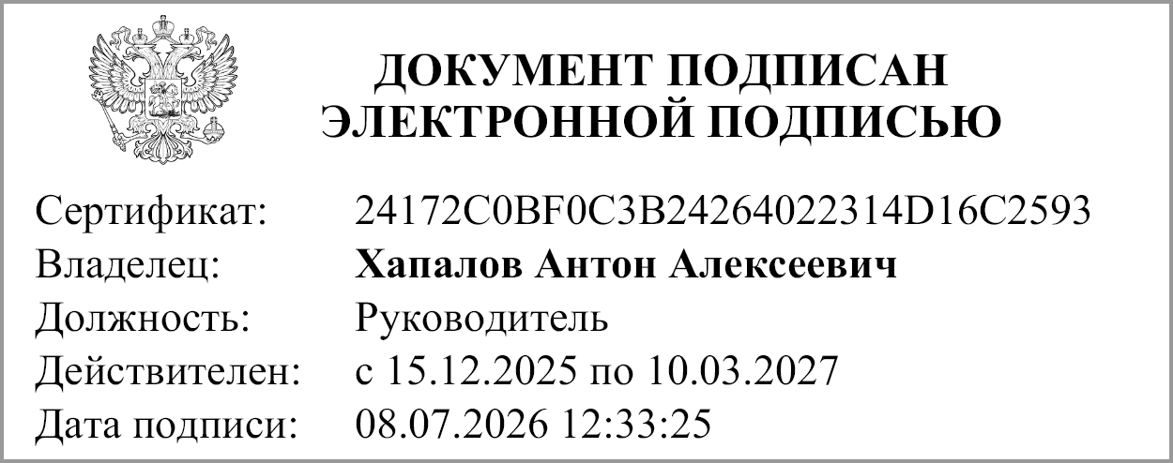
Руководитель |  |  | Хапалов А. А. |  | Руководитель финансово-
 | (подпись) |  | (расшифровка подписи) |  | экономической службы | (подпись) |  |  | (расшифровка подписи)

Главный бухгалтер | 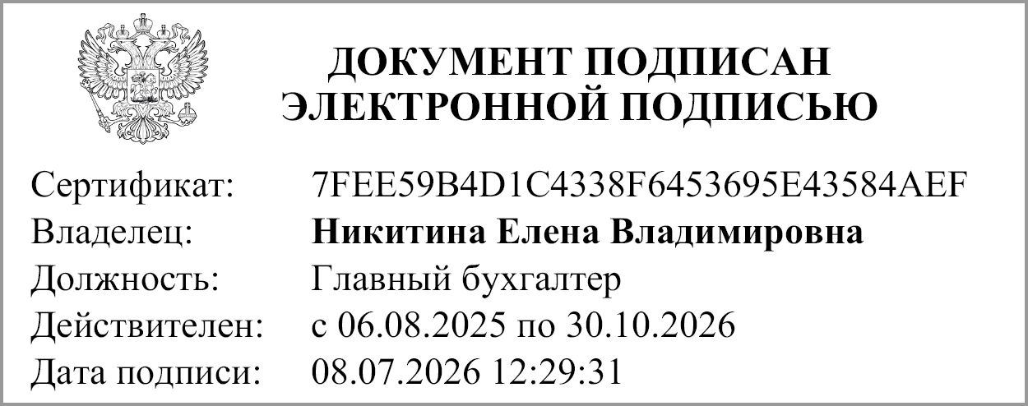 |  | Никитина Е. В.
 | (подпись) |  | (расшифровка подписи)

"01" июля 2026 г.

Документ подписан электронной подписью. Дата представления 08.07.2026 Главный бухгалтер(Никитина Елена Владимировна, Сертификат: 7FEE59B4D1C4338F6453695E43584AEF, Действителен: с 06.08.2025 по 30.10.2026), Руководитель(Хапалов Антон Алексеевич, Сертификат: 24172C0BF0C3B24264022314D16C2593, Действителен: с 15.12.2025 по 10.03.2027)

